Hoja1
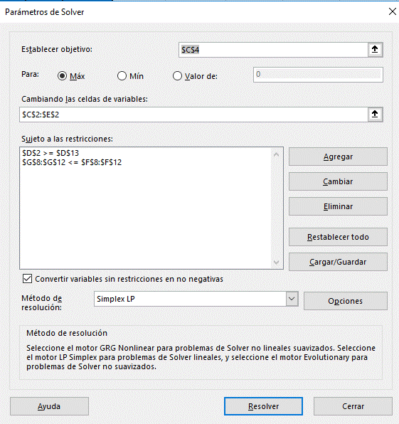
Función Objetivo |  | A | B | C
 | Variables | 4483.3333333 | 1200 | 1333.3333333
 | Precio de Venta | $40.00 | $28.00 | $24.00
 | Ingreso Total | $244,933.33

Restricciones | Recursos | A | B | C | Disponible | Total
 | Máquina 1 | 0.25 | 0.2 | 0.1 | 1600 | 1494.1666667
 | Máquina 2 | 0.1 | 0.15 | 0.05 | 1400 | 695
 | Máquina 3 | 0.05 | 0.1 | 0.15 | 1500 | 544.16666667
 | Materia Prima 1 | 32 | 26 | 19 | 200000 | 200000
 | Materia Prima 2 | 12 | 16 | 9 | 85000 | 85000
 | Componente B |  | 1200

